sheet1
院内采购公开询价报价单
项目名称 |  | 试业前厨房炊事煤气采购项目
公司名称
图片 | 序号 | 货物名称 | 尺寸 | 规格型号 | 数量 | 单位 | 单价(元/月) | 金额(元/年) | 备注
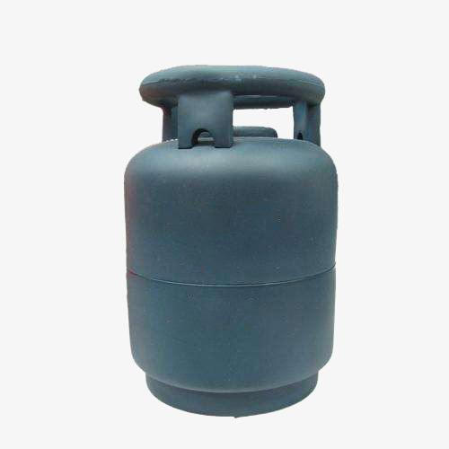 | 1 | 煤气 |  | 国家规定认可批次和厨房炊事适用种类 |  | kg |  | 29000元 | 遴选性价比最高供应商，采购总金额29000元
合计（元） |  |  |  |  |  |  |  | -
备注：供应商需分项报价及总价；以《深圳大学平湖医院院内采购公开询价报价单》加盖公章的形式报价，响应分项报价，总价，技术参数及商务参数，否则视为无效报价。
响应租赁方案 |  | （配送服务 产品质量）
承诺服务条款： |  | （合同执行期间相关服务条款）
联系人： 联系方式： 微信号： 邮箱：

